T24_MultiValue欄位刪除相關處理說明
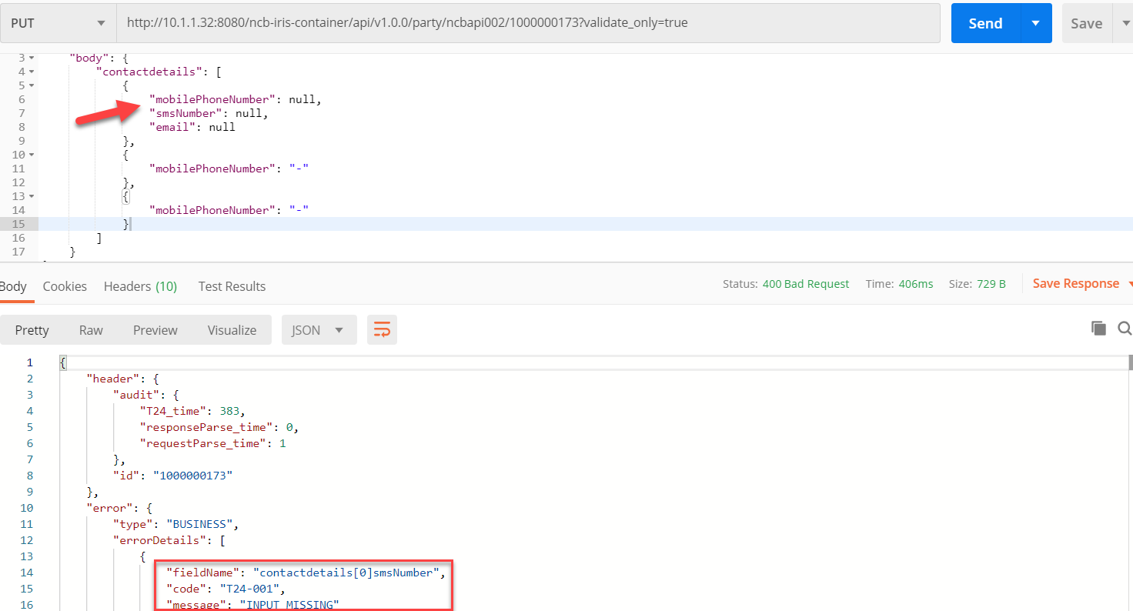
T24_MultiValue欄位刪除相關處理說明

* 資訊擷取自CBS Provider文件 - [NCB-IRD-IF-06-ESB-20200417-V1.3]

以下之範例說明在向T24發送更新類請求(如：CU09_CIF(個人戶)維護)之前，前端系統(如：網銀/行銀)應向T24發送請求以獲取即時記錄的當前狀態，
例如：該客戶的當前CIF或ACCOUNT信息。 這可以通過OpenAPI使用驗證功能來完成。
例如 將驗證發送到以下OpenAPI URL，該URL與新增客戶(即[NCB-IF01002])的URL相同，僅在URL部分加入參數 [validate_only=true]，如下圖表示：

而在服務中的內文處理方式有部分刪除與全部刪除兩種：

一.部分刪除情境：以一個群組中，若第二組的資料需要移除，前端再回傳所有資料中，僅需在第二組的任意欄位加上"-"符號即可做到部分刪除.
原始資料如下表示：
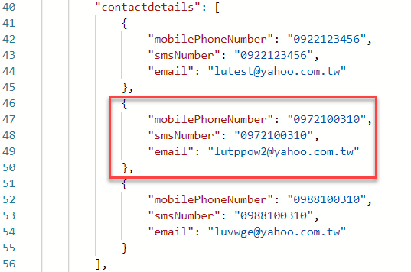

刪除部分資料如下表示：
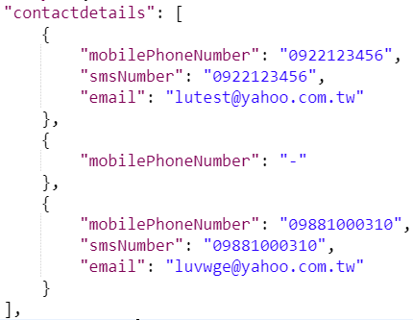

二.全部刪除情境：以一個群組有兩組資料為例，若需要整個群組資料移除，請將第一組資料清空，第二組資料再任意有值的欄位填入"-"符號即可做到全部刪除；
若一個群組只有一組資料時，只要將第一組資料清空，即帶入空Tag也可達成全部刪除。
原始資料如下表示：
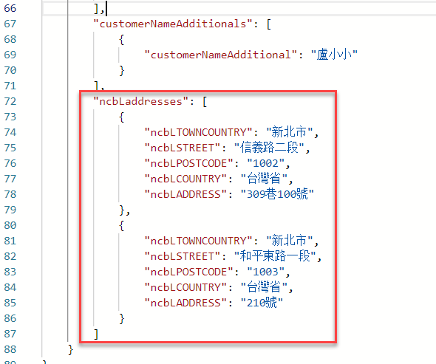

刪除全部資料如下表示：
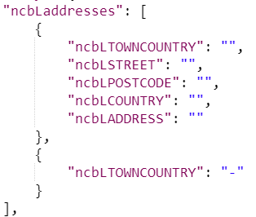

若群組中出現必填欄位者，若需要執行全部刪除，就會顯示錯誤情況，畫面如下：

T24_AA_MultiValue欄位刪除相關處理說明
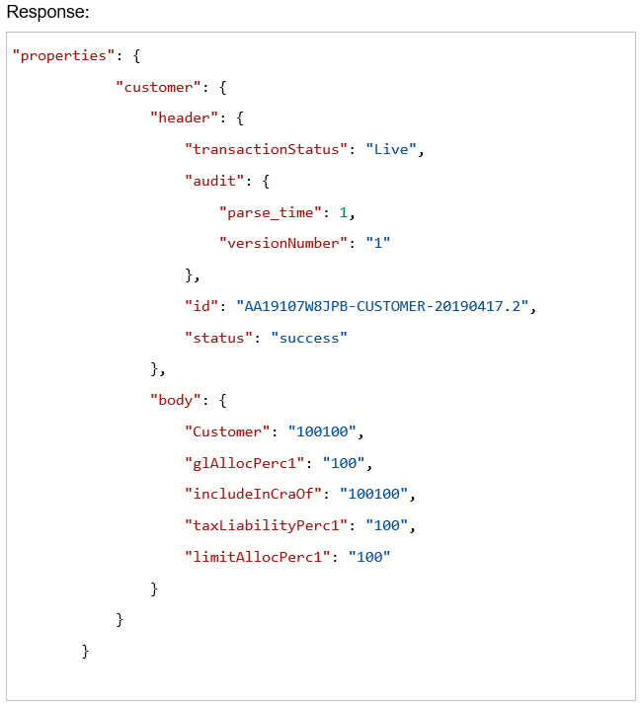
T24_AA_MultiValue欄位刪除相關處理說明

* 資訊擷取自CBS Provider文件 - [NCB-IRD-IF-06-ESB-20200417-V1.3]

以下之範例說明在向T24發送AA更新類請求(如：EB04_開立一般活儲之前，前端系統(如：網銀/行銀)應向T24發送請求以獲取即時記錄的當前狀態，
例如：該客戶的當前CIF或ACCOUNT信息。 這可以通過OpenAPI使用驗證功能來完成。
例如 將驗證發送到OpenAPI URL，僅在URL部分加入參數 [validate_only=true]，同[T24_MultiValue欄位刪除相關處理說明]

以下整組之範例說明主要是依據 AA 類交易所設計的案例：CUSTOMER 底下若有 OTHER.PARTY 和 ROLE 存在的時候，前端系統需要處理的行為說明.

而在服務中的內文處理方式有部分刪除與全部刪除兩種：

一.部分刪除情境：以一個群組中，若第二組的資料需要移除，前端再回傳所有資料中，僅需在第二組的欄位資料清空，即可做到部分刪除.
刪除部分資料如下表示：
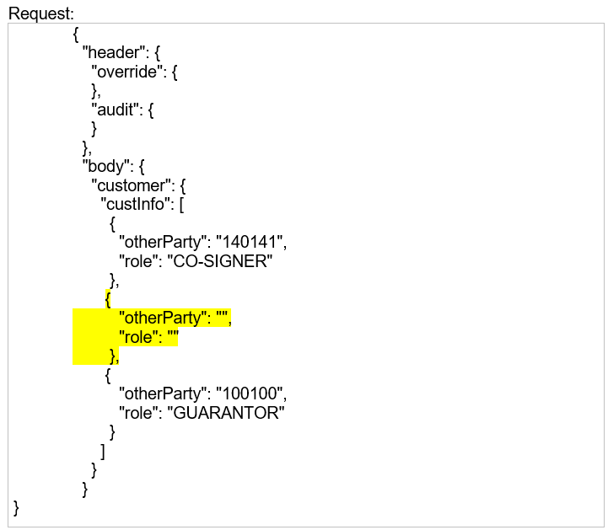

下行資料回傳如下所示：
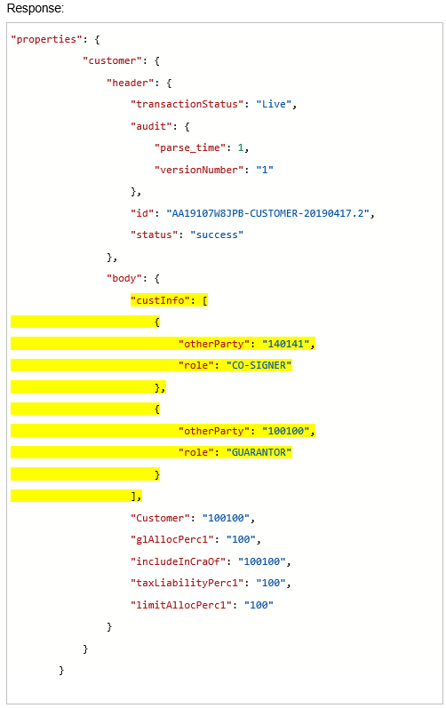

二.全部刪除情境：以一個群組有三組資料為例，若需要整個群組資料移除，請將所有資料帶入並清空，即可做到全部刪除。

刪除全部資料如下表示：
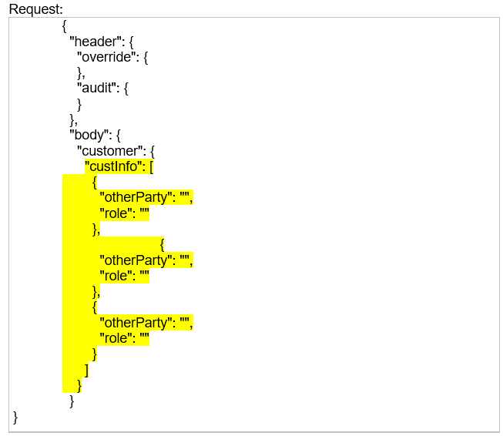

下行資料回傳如下所示：

